상품제안서
아이리버 가습기 MH38C | 상품코드: S01159

 |  |  |  |  |  |  | 02-713-8555 | www.synergygift.co.kr
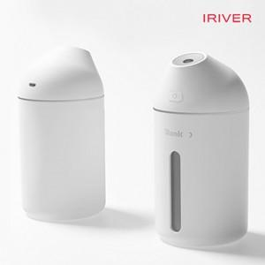

【상세/제작정보】 | 초음파 가습 시스템을 탑재한 하이브리드 가습기

【인쇄/포장옵션】 | 레이저 / 포장지포장

【공급단가】 | 수량 | 30~ | 100~ | 300~ | 500~ | 1,000~
*VAT별도 | 단가 | 14,800원 | 13,800원 | 13,200원 | 13,000원 | 12,700원

【상품 URL】 | https://www.synergygift.co.kr:443/src/goods_detail.php?gdno=15123

